P14
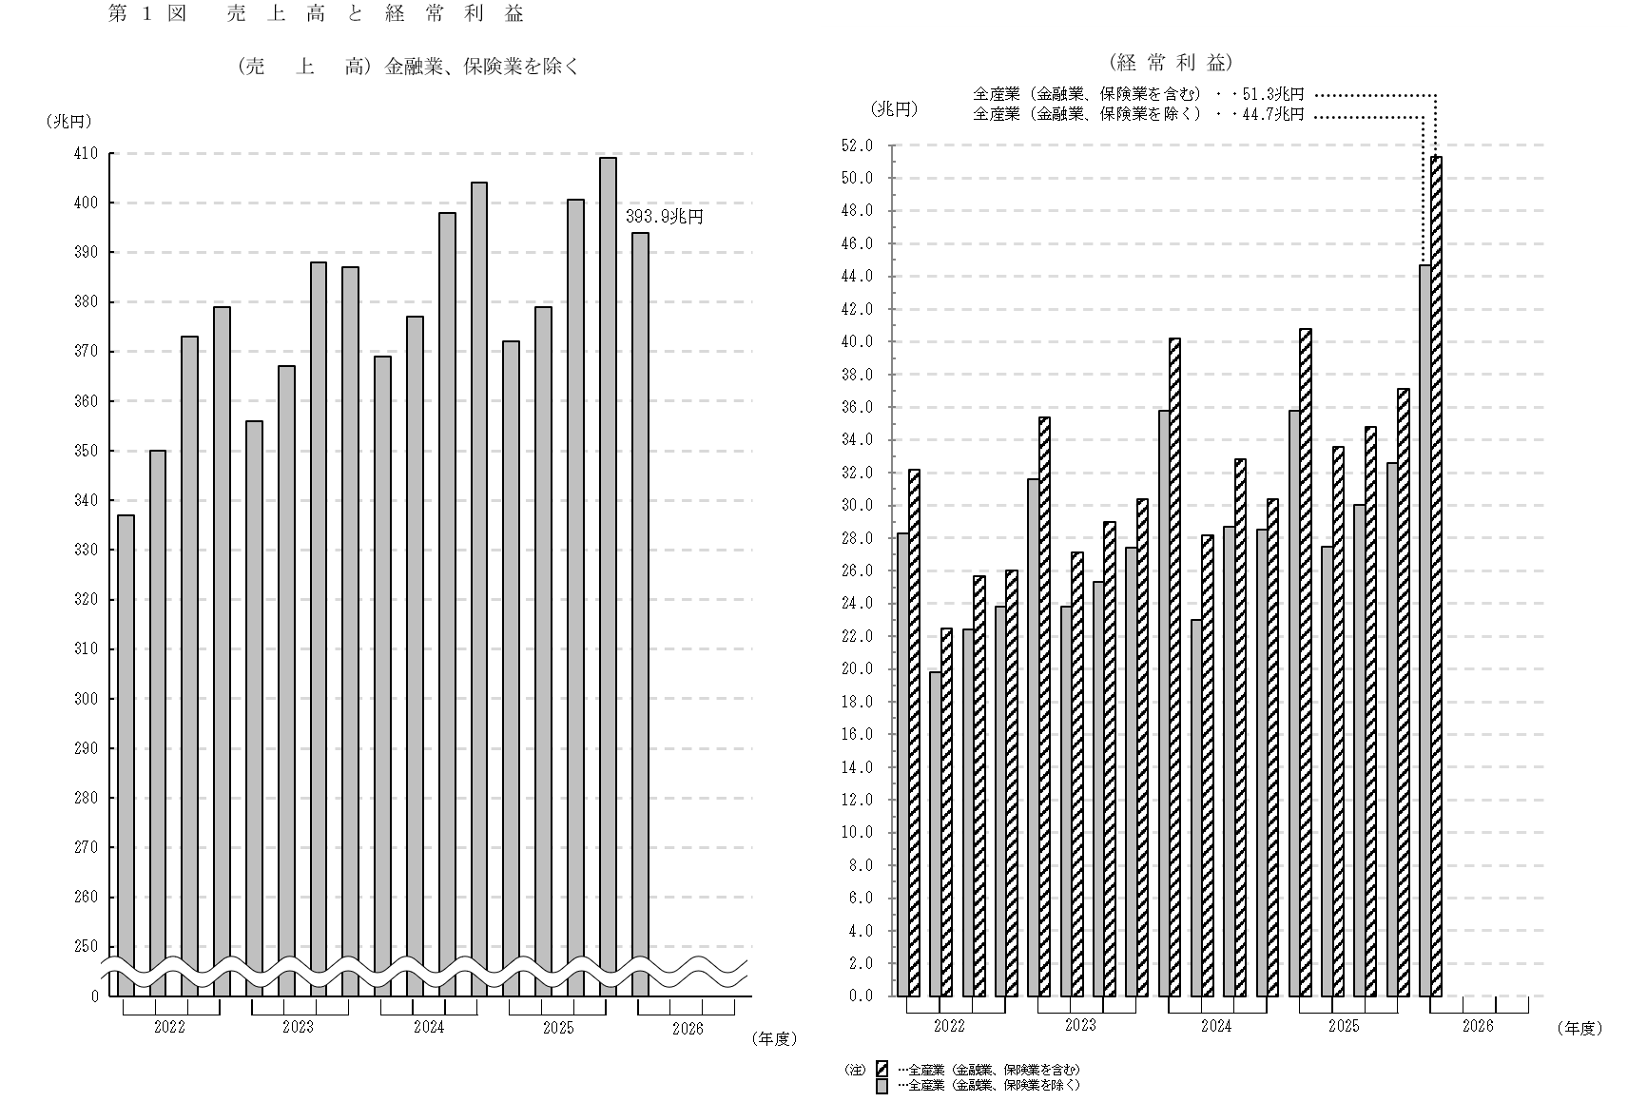

P15
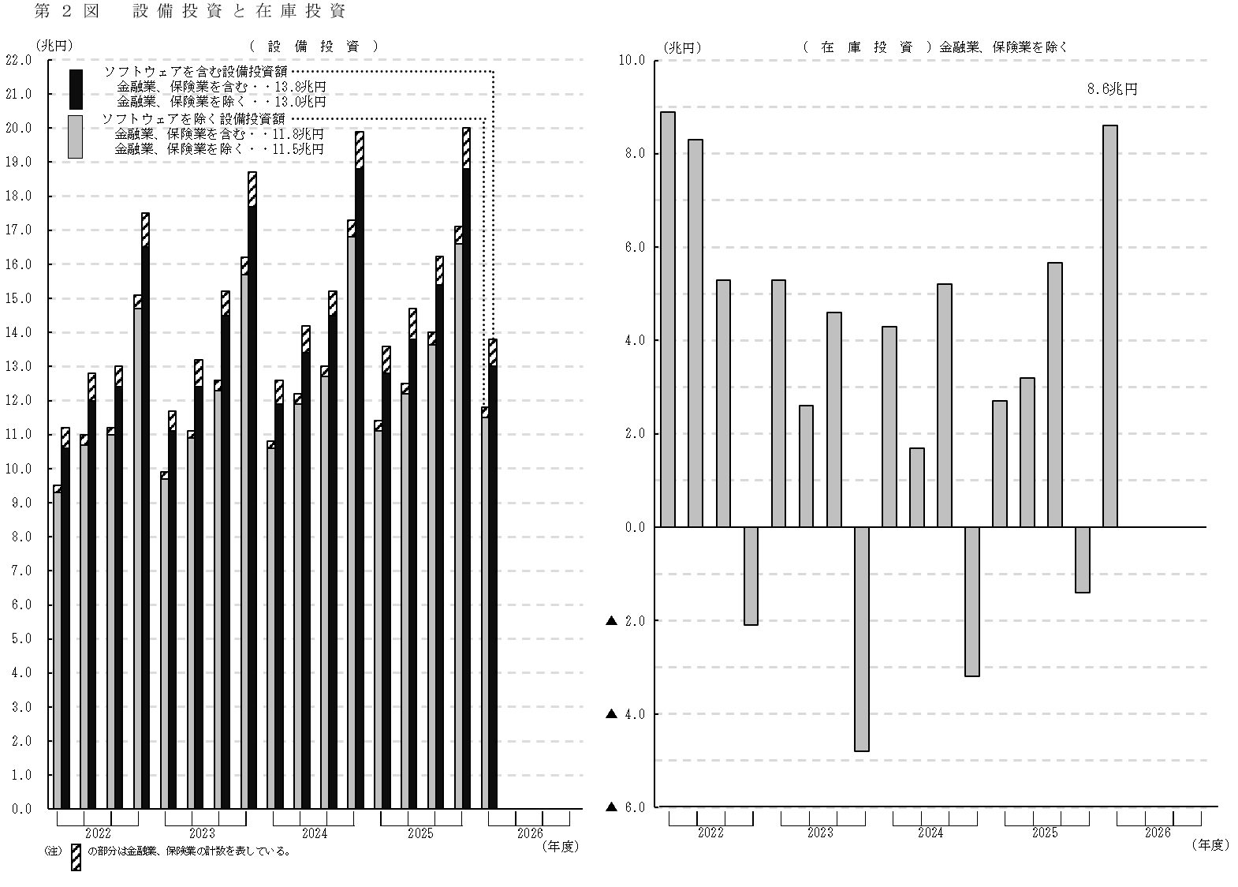

Percent change compared with quarter of the previous year

P16
〇 調査の概要 |  |  | Outline of the surveys
 | 「四半期別法人企業統計調査」は、我が国の資本金、出資金又は基金（以下、資本金という。）1,000万円以上の営利法人等の仮決算計数をとりまとめたものである。

 | Financial Statements Statistics of Corporations by Industry, Quarterly compiles provisional accounting figures of commercial corporations in Japan with capital, contributions, or funds of 10 million yen or over.
 | （注）１．営利法人等とは、合名会社、合資会社、合同会社及び株式会社並びに信用金庫、信用金庫連合会、信用協同組合、信用協同組合連合会、 労働金庫、労働金庫連合会、農林中央金庫、信用農業協同組合連合会、信用漁業協同組合連合会、信用水産加工業協同組合連合会、生命 保険相互会社及び損害保険相互会社をいう。 ２．平成20年4～6月期調査より金融業、保険業を調査対象に加えた。 ３．この調査は、無作為抽出による標本調査（標本法人の調査結果に基づいて母集団法人の推計値を算出したもの）である。
 | Notes : 1. Commercial corporations refer to general partnership companies, limited partnership companies, limited liability companies, and stock companies whose head offices are located in Japan, as well as shinkin banks, a federation of shinkin banks, credit cooperatives, a federation of credit cooperatives, labor banks, a federation of labor banks, norinchukin banks, a federation of credit agricultural cooperatives, a federation of credit fisheries cooperatives, a federation of fishery processing cooperatives, life insurance companies, and non-life insurance companies whose main business offices are located in Japan. 2. Since the FY2008 survey, the “finance and insurance” industry has been included in the targets. 3. This survey is a sample survey, with estimates for the population of corporations derived from the results of sampled corporations.

〇 調査対象企業の範囲及び回収率 |  |  |  |  | Survey targets and response rate
 | 資 本 金 区 分 Classification |  |  | 1,000万円以上1億円未満 10 to 100 million yen |  | 1億円以上10億円未満 100 million to 1 billion yen | 10 億 円 以 上 1 billion yen or over | 合 計 Total
 | 母集団法人数（社） Population size |  |  | 852,998 |  | 28,709 | 5,419 | 887,126
 |  |  |  | (844,965) |  | (27,041) | (4,601) | (876,607)
 | 標本法人数（社） Sample size |  |  | 14,863 |  | 12,646 | 5,419 | 32,928
 |  |  |  | (11,199) |  | (10,978) | (4,601) | (26,778)
 | 回答法人数（社） Number of responding corporations |  |  | 9,275 |  | 9,227 | 4,932 | 23,434
 |  |  |  | (7,126) |  | (7,897) | (4,155) | (19,178)
 | 回 答 率（％） Response rate |  |  | 62.4 |  | 73.0 | 91.0 | 71.2
 |  |  |  | (63.6) |  | (71.9) | (90.3) | (71.6)
 | （注）（ ）書きは、金融業、保険業を除いた数値である。
連 絡 問 合 先
財務総合政策研究所
調査統計部調査統計課
TEL 03－3581－4111
（内線） 5325、5496
直通 03－3581－4187
財務総合政策研究所ﾎｰﾑﾍﾟｰｼﾞｱﾄﾞﾚｽ
https://www.mof.go.jp/pri/index.htm
 | Figures in parentheses exclude Finance and Insurance.

〇 次回公表予定日 |  |  |  | （令和8年７～９月期調査）
 | Release schedule |  |  | （Jul. - Sep. 2026）

 |  | 令和8年12月1日(火)
 |  | December 1, 2026

 | ※公表予定日は変更することがあります。
 | Issue date is subject to change without notice.

P19
〇 法人企業統計調査の精度計算について（金融業、保険業以外の業種）
 | Variance evaluation for the Financial Statements Statistics of Corporations by Industry (excluding Finance and Insurance)

 | １ 金融業、保険業以外の業種の標本設計 Sampling method（excluding Finance and Insurance）
 |  | 法人企業統計調査における金融業、保険業以外の業種の標本抽出は、資本金階層（6規模）と業種（45業種）を層別変数とした層別抽出により行われている。各資本金階層における標本の抽出方法は、以下のとおりである。

 |  | The stratified sampling method is used for the Financial Statements Statistics of Corporations by Industry, in which corporations excluding Finance and Insurance are stratified into six strata based on the amount of paid-up capital, and then these strata are further classified into 45 groups by industry. The specific sampling methods are described below:

 |  |  |  | 資本金 Amount of paid-up capital |  |  | 抽出方法 Sampling method
 |  |  |  | １～２千万円 | 10 to 20 million yen |  | 等確率系統抽出 | Systematic sampling with equal probability
 |  |  |  | ２～５千万円 | 20 to 50 million yen |  | 等確率系統抽出 | Systematic sampling with equal probability
 |  |  |  | ５千万円～１億円 | 50 to 100 million yen |  | 等確率系統抽出 | Systematic sampling with equal probability
 |  |  |  | １～５億円 | 100 to 500 million yen |  | 等確率系統抽出 | Systematic sampling with equal probability
 |  |  |  | ５～10億円 | 500 million to 1 billion yen |  | 全数 | Complete enumeration
 |  |  |  | 10億円以上 | 1 billion yen or over |  | 全数 | Complete enumeration

 | ２ 標準誤差率の計算方法 |  |  | Computational method of standard error ratio

 |  | 資本金規模・業種ごとに
 |  | by capital size and industry groups
 |  |  |  | 𝑁：母集団法人数 | Population size | 𝑦𝑖：第𝑖標本の計数値 | Value of the i-th sample enterprise
$$\overline{y }: =\frac{1}{n}\sum_{i=1}^{n}{yi}$$
 |  |  |  | 𝑛：標本法人数 | Sample size | � 標本平均 | Sample mean
$$N^{2}\frac{n^{−1}−N^{−1}}{n−1}\sum_{i=1}^{n}{{(yi−\overline{y})}^{2}}$$
$$1/2$$
standard error
standard error ratio
 |  |  |  | 標準誤差 ＝ ，標準誤差率＝

 |  | とする。

 | ３ 標準誤差率 |  | Standard error ratio
 |  |  |  |  |  | （単位：％）
 |  | 令和8年4-6月期 |  | 資産合計 | 売 上 高 | 設備投資
 |  | Apr.-Jun. 2026 |  | Total assets | Sales | Investment in P&E
 |  | 全産業 All Industries |  | 0.9 | 1.3 | 1.6
 |  | 製造業 Manufacturing |  | 0.9 | 1.1 | 2.0
 |  | 非製造業 Non-manufacturing |  | 1.2 | 1.8 | 2.2

 |  | （注）１．全産業及び非製造業には、金融業、保険業は含まれていない。 All Industries and Non-manufacturing don't include Finance and Insurance. ２．設備投資はソフトウェア投資額を含む。 Investment in P&E includes investment in software.

P20
〇 法人企業統計調査の精度計算について（金融業、保険業） |  |  |  |  |  |  |  | 2020-09-01
 | Variance evaluation for the Financial Statements Statistics of Corporations by Industry (Finance and Insurance)

 | １ 金融業、保険業の標本設計 Sampling method（Finance and Insurance）
 |  | 法人企業統計調査における金融業、保険業の標本抽出は、資本金階層（3規模）と業種（11業種）を層別変数とした層別抽出により行われている。各資本金階層における標本の抽出方法は以下のとおりである。

 |  | The stratified sampling method is used for the Financial Statements Statistics of Corporations by Industry, in which Finance and Insurance corporations are stratified into three strata based on the amount of paid-up capital, and then these strata are further classified into 11 groups by industry. The specific sampling methods are described below:

 |  |  | 資本金 Amount of paid-up capital |  |  | 抽出方法 Sampling method
 |  |  | １千万円～１億円 | 10 to 100 million yen |  | 等確率系統抽出 Systematic sampling with equal probability
 |  |  | １～10億円 | 100 million to 1 billion yen |  | 全数 Complete enumeration
 |  |  | 10億円以上 | 1 billion yen or over |  | 全数 Complete enumeration

 | ２ 標準誤差率の計算方法 Computational method of standard error ratio

 |  | 資本金規模・業種ごとに
 |  | by capital size and industry groups
 |  |  | 𝑁：母集団法人数 | Population size | 𝑦𝑖：第𝑖標本の計数値 |  | Value of the i-th sample enterprise
$$\overline{y }: =\frac{1}{n}\sum_{i=1}^{n}{yi}$$
 |  |  | 𝑛：標本法人数 | Sample size | � 標本平均 |  | Sample mean
$$N^{2}\frac{n^{−1}−N^{−1}}{n−1}\sum_{i=1}^{n}{{(yi−\overline{y})}^{2}}$$
$$1/2$$
standard error
standard error ratio
 |  |  | 標準誤差＝ ，標準誤差率＝

 |  | とする。

 | ３ 標準誤差率 Standard error ratio
 |  |  |  | （単位：％）
 |  | 令和8年4-6月期 | 資産合計 | 設備投資
 |  | Apr.-Jun. 2026 | Total assets | Investment in P&E
 |  | 金融業、保険業 Finance and Insurance | 0.7 | 1.3

 |  | （注）設備投資はソフトウェア投資額を含む。 Investment in P&E includes investment in software.

M2
 |  |  |  |  | ２．全 産 業 規 模 別 主 要 項 目
 |  |  |  | 2.Principal items classified by scale of capital (All Industries)

年期
項目
区分
(単位：億円,％) |  |  |  |  |  |  |  |  |  |  |  | (100 million yen,%)
 |  | 実 績 Actual values |  |  |  |  | 対 前 年 同 期 増 加 率 Percent change from the previous year |  |  |  |  | Classification
 |  | 2025年(令和7年) |  |  | 2026年(令和8年) |  | 2025年(令和7年) |  |  | 2026年(令和8年)
 |  | 4-6 | 7-9 | 10-12 | 1-3 | 4-6 | 4-6 | 7-9 | 10-12 | 1-3 | 4-6
一億円未満 |  |  |  |  |  |  |  |  |  |  |  | 10 to 100 million yen
 | 売 上 高 | 1,326,166 | 1,335,458 | 1,481,746 | 1,474,570 | 1,417,018 | 2.1 | 1.2 | 2.3 | 2.1 | 6.9 | Sales
 | 営 業 利 益 | 47,410 | 36,774 | 59,480 | 82,472 | 46,715 | 9.8 | 13.5 | 0.6 | -1.9 | -1.5 | Operating profits
 | 経 常 利 益 | 62,425 | 49,422 | 71,071 | 94,162 | 65,168 | 6.0 | 19.2 | -0.7 | 1.5 | 4.4 | Ordinary profits
 | 設 備 投 資 | 31,138 | 33,180 | 37,712 | 36,992 | 31,427 | 8.2 | 5.5 | 3.3 | 2.9 | 0.9 | Investment in plant and equipment
 | 設 備 投 資(除ソフトウェア) | 27,666 | 30,963 | 34,774 | 33,094 | 29,541 | 2.9 | 6.1 | 2.2 | -2.2 | 6.8 | Investment in P&E(excluding investment in software)
 | 在 庫 投 資 | (130) | 6,688 | 24,374 | (387) | 4,500 | -104.1 | 64.0 | 23.3 | * | * | Increase in inventories
 | 売上高営業利益率 | 3.6 | 2.8 | 4.0 | 5.6 | 3.3 |  |  |  |  |  | Ratio of operating profits to sales
 | 売上高経常利益率 | 4.7 | 3.7 | 4.8 | 6.4 | 4.6 |  |  |  |  |  | Ratio of ordinary profits to sales
 | 手 元 流 動 性 | 28.0 | 28.6 | 26.5 | 26.7 | 28.8 |  |  |  |  |  | Liquidity ratio
 | 自 己 資 本 比 率 | 46.8 | 47.2 | 46.3 | 46.9 | 47.7 |  |  |  |  |  | Ratio of net worth
一億円以上十億円未満 |  |  |  |  |  |  |  |  |  |  |  | 100 million to 1 billion yen
 | 売 上 高 | 861,406 | 890,797 | 911,132 | 938,212 | 854,981 | 0.3 | -1.3 | -3.5 | -1.5 | -0.7 | Sales
 | 営 業 利 益 | 37,401 | 46,183 | 48,812 | 54,046 | 46,183 | 10.1 | 16.5 | 4.2 | 17.0 | 23.5 | Operating profits
 | 経 常 利 益 | 46,099 | 50,428 | 52,087 | 59,048 | 58,313 | 3.3 | 18.5 | -2.0 | 11.2 | 26.5 | Ordinary profits
 | 設 備 投 資 | 25,594 | 27,173 | 29,756 | 35,238 | 25,056 | 3.5 | -1.1 | 3.7 | -5.2 | -2.1 | Investment in plant and equipment
 | 設 備 投 資(除ソフトウェア) | 22,289 | 23,535 | 26,351 | 30,603 | 21,853 | 2.0 | -2.1 | 5.0 | -6.2 | -2.0 | Investment in P&E(excluding investment in software)
 | 在 庫 投 資 | 10,480 | 10,949 | 12,338 | (13,806) | 24,025 | -3.7 | 150.7 | -31.3 | * | 129.3 | Increase in inventories
 | 売上高営業利益率 | 4.3 | 5.2 | 5.4 | 5.8 | 5.4 |  |  |  |  |  | Ratio of operating profits to sales
 | 売上高経常利益率 | 5.4 | 5.7 | 5.7 | 6.3 | 6.8 |  |  |  |  |  | Ratio of ordinary profits to sales
 | 手 元 流 動 性 | 13.4 | 12.7 | 12.2 | 12.0 | 13.5 |  |  |  |  |  | Liquidity ratio
 | 自 己 資 本 比 率 | 43.8 | 44.0 | 43.6 | 44.0 | 45.9 |  |  |  |  |  | Ratio of net worth
十億円以上 |  |  |  |  |  |  |  |  |  |  |  | 1 billion yen or over
 | 売 上 高 | 1,531,540 | 1,564,176 | 1,613,621 | 1,673,832 | 1,667,378 | 0.0 | 0.9 | 1.7 | 1.7 | 8.9 | Sales
 | 営 業 利 益 | 149,229 | 124,653 | 130,233 | 126,316 | 196,667 | -4.2 | 15.2 | 6.7 | 18.5 | 31.8 | Operating profits
 | 経 常 利 益 | 249,814 | 175,535 | 177,112 | 173,061 | 323,187 | -1.7 | 20.1 | 9.2 | 24.7 | 29.4 | Ordinary profits
 | 設 備 投 資 | 71,482 | 77,711 | 86,398 | 115,834 | 73,767 | 8.9 | 3.4 | 8.9 | 0.9 | 3.2 | Investment in plant and equipment
 | 設 備 投 資(除ソフトウェア) | 61,142 | 67,727 | 75,297 | 101,964 | 63,746 | 7.5 | 3.2 | 10.7 | 0.4 | 4.3 | Investment in P&E(excluding investment in software)
 | 在 庫 投 資 | 16,884 | 14,008 | 19,875 | (175) | 57,647 | -41.4 | 71.7 | 36.7 | * | 241.4 | Increase in inventories
 | 売上高営業利益率 | 9.7 | 8.0 | 8.1 | 7.5 | 11.8 |  |  |  |  |  | Ratio of operating profits to sales
 | 売上高経常利益率 | 16.3 | 11.2 | 11.0 | 10.3 | 19.4 |  |  |  |  |  | Ratio of ordinary profits to sales
 | 手 元 流 動 性 | 15.2 | 15.1 | 14.9 | 14.5 | 14.7 |  |  |  |  |  | Liquidity ratio
 | 自 己 資 本 比 率 | 43.5 | 43.3 | 42.4 | 42.5 | 42.3 |  |  |  |  |  | Ratio of net worth
計 |  |  |  |  |  |  |  |  |  |  |  | total
 | 売 上 高 | 3,719,112 | 3,790,431 | 4,006,499 | 4,086,614 | 3,939,377 | 0.8 | 0.5 | 0.7 | 1.1 | 5.9 | Sales
 | 営 業 利 益 | 234,040 | 207,610 | 238,524 | 262,834 | 289,565 | 0.5 | 15.2 | 4.6 | 11.0 | 23.7 | Operating profits
 | 経 常 利 益 | 358,338 | 275,385 | 300,270 | 326,271 | 446,668 | 0.2 | 19.7 | 4.7 | 14.6 | 24.6 | Ordinary profits
 | 設 備 投 資 | 128,214 | 138,063 | 153,865 | 188,064 | 130,250 | 7.6 | 2.9 | 6.5 | 0.0 | 1.6 | Investment in plant and equipment
 | 設 備 投 資(除ソフトウェア) | 111,098 | 122,225 | 136,422 | 165,662 | 115,141 | 5.2 | 2.9 | 7.3 | -1.4 | 3.6 | Investment in P&E(excluding investment in software)
 | 在 庫 投 資 | 27,234 | 31,645 | 56,587 | (14,369) | 86,172 | -36.4 | 90.6 | 8.3 | * | 216.4 | Increase in inventories
 | 売上高営業利益率 | 6.3 | 5.5 | 6.0 | 6.4 | 7.4 |  |  |  |  |  | Ratio of operating profits to sales
 | 売上高経常利益率 | 9.6 | 7.3 | 7.5 | 8.0 | 11.3 |  |  |  |  |  | Ratio of ordinary profits to sales
 | 手 元 流 動 性 | 19.4 | 19.3 | 18.6 | 18.3 | 19.5 |  |  |  |  |  | Liquidity ratio
 | 自 己 資 本 比 率 | 44.5 | 44.5 | 43.7 | 44.0 | 44.4 |  |  |  |  |  | Ratio of net worth

(注) | １．*は前年同期の数値が負数のため、算出できないものである。 |  |  |  |  |  | Notes 1: * can not be compared because of the negative figure in the same quarter of the previous year.
 | ２．手元流動性 = |  |  |  |  |  | 2: Liquidity ratio ＝
 | ３．全産業には金融業、保険業は含まれていない。 |  |  |  |  |  | 3: All Industries don't include Finance and Insurance.

M3
 |  | ３．〔金融業、保険業を含む全産業〕 資産・負債・純資産及び損益 と 規模別主要項目
 | 3.Assets, liabilities and net assets, profits and losses, and principal items classified by scale of capital (All Industries(including Finance and Insurance))

項目
年期
区分
(単位：億円,％) |  |  |  |  |  |  |  |  |  |  |  |  | (100 million yen,%)
 |  | 実 績 Actual values |  |  |  |  | 対 前 年 同 期 増 加 率 Percent change from the previous year |  |  |  |  | Item | Classification
 |  | 2025年(令和7年) |  |  | 2026年(令和8年) |  | 2025年(令和7年) |  |  | 2026年(令和8年)
 |  | 4-6 | 7-9 | 10-12 | 1-3 | 4-6 | 4-6 | 7-9 | 10-12 | 1-3 | 4-6
計 | 母集団（社) | 895,597 | 895,014 | 894,500 | 894,152 | 887,126 | -0.8 | -0.9 | -0.9 | -0.9 | -0.9 | Number of corporations | Total
 | 固定資産 | 12,367,503 | 12,627,151 | 12,917,014 | 13,149,935 | 12,980,433 | 3.8 | 6.8 | 7.2 | 7.7 | 5.0 | Fixed assets
 | 純資産 | 11,093,549 | 11,381,587 | 11,600,963 | 11,797,115 | 11,775,784 | 2.8 | 5.4 | 5.4 | 6.5 | 6.1 | Net assets
 | 株主資本 | 10,414,885 | 10,643,231 | 10,787,944 | 10,997,703 | 10,903,569 | 4.2 | 5.3 | 4.7 | 5.1 | 4.7 | Share holders' equity
 | 資本金 | 1,418,768 | 1,405,991 | 1,407,863 | 1,407,636 | 1,413,381 | 1.1 | -0.3 | -0.2 | 0.0 | -0.4 | Capital stock
 | 資本剰余金 | 2,392,207 | 2,430,400 | 2,435,290 | 2,510,097 | 2,401,036 | 1.3 | 3.2 | 2.4 | 5.8 | 0.4 | Capital surplus
 | 利益剰余金 | 7,053,052 | 7,289,748 | 7,430,791 | 7,549,085 | 7,558,077 | 6.4 | 8.0 | 7.1 | 5.7 | 7.2 | Earned surplus
 | 自己株式 | (449,142) | (482,909) | (486,000) | (469,116) | (468,925) | * | * | * | * | * | Treasury stock
 | その他 | 671,302 | 731,603 | 804,284 | 791,222 | 864,440 | -14.6 | 6.6 | 14.7 | 30.9 | 28.8 | Others
 | 新株予約権 | 7,361 | 6,753 | 8,735 | 8,190 | 7,775 | 16.3 | 11.6 | 20.6 | 11.7 | 5.6 | Subscription rights to shares
 | 経常利益 | 407,594 | 335,656 | 347,865 | 370,944 | 512,835 | 1.4 | 19.2 | 5.9 | 21.9 | 25.8 | Ordinary profits
 | 人件費 | 514,684 | 521,777 | 541,861 | 516,127 | 531,778 | 4.9 | 3.9 | 3.1 | 2.1 | 3.3 | Personnel expenses
 | 役員給与 | 37,289 | 37,221 | 37,239 | 36,949 | 38,070 | 3.7 | 2.3 | 0.3 | -0.5 | 2.1 | Directors' remuneration
 | 役員賞与 | 2,315 | 2,438 | 3,104 | 2,461 | 2,450 | 5.3 | 5.1 | 11.0 | 5.7 | 5.8 | Bonus for directors
 | 従業員給与 | 342,983 | 346,555 | 348,055 | 345,887 | 356,180 | 4.8 | 4.6 | 3.3 | 2.4 | 3.8 | Salaries and wages
 | 従業員賞与 | 70,520 | 72,057 | 91,108 | 66,623 | 73,799 | 5.1 | 1.5 | 3.2 | 2.5 | 4.6 | Bonus for employees
 | 福利厚生費 | 61,577 | 63,505 | 62,354 | 64,207 | 61,279 | 5.5 | 3.8 | 3.1 | 1.7 | -0.5 | Welfare expense
 | 人員（人) | 37,353,157 | 37,357,770 | 37,414,912 | 36,904,648 | 37,761,255 | 2.2 | 2.2 | 1.2 | 0.3 | 1.1 | Number of staffs
 | 役員数 | 2,126,846 | 2,120,161 | 2,096,123 | 2,048,708 | 2,088,762 | 0.4 | -0.1 | -1.0 | -2.5 | -1.8 | Number of directors
 | 従業員数 | 35,226,311 | 35,237,609 | 35,318,789 | 34,855,940 | 35,672,493 | 2.3 | 2.3 | 1.4 | 0.5 | 1.3 | Number of employees
一億円 未満 | 経常利益 | 63,645 | 51,197 | 72,539 | 95,237 | 67,040 | 4.6 | 19.3 | -1.7 | 1.4 | 5.3 | Ordinary profits | 10 to 100 million yen
 | 設備投資 | 31,284 | 33,367 | 37,935 | 37,172 | 31,564 | 8.0 | 5.0 | 3.2 | 2.7 | 0.9 | Investment in plant and equipment
 | 設備投資（除ソフトウェア） | 27,804 | 31,124 | 34,973 | 33,257 | 29,658 | 2.7 | 5.5 | 2.1 | -2.3 | 6.7 | Investment in P&E(excluding investment in software)
 | 自己資本比率 | 45.7 | 46.3 | 45.4 | 46.0 | 47.0 |  |  |  |  |  | Ratio of net worth
一億円 以上 十億円 未満 | 経常利益 | 49,159 | 52,855 | 54,192 | 61,217 | 61,149 | 4.5 | 16.6 | -1.8 | 10.8 | 24.4 | Ordinary profits | 100 million to 1 billion yen
 | 設備投資 | 26,021 | 27,526 | 30,208 | 35,832 | 25,500 | 4.0 | -0.8 | 4.1 | -4.6 | -2.0 | Investment in plant and equipment
 | 設備投資（除ソフトウェア） | 22,551 | 23,721 | 26,634 | 30,878 | 22,091 | 2.5 | -2.0 | 5.4 | -5.9 | -2.0 | Investment in P&E(excluding investment in software)
 | 自己資本比率 | 38.0 | 37.9 | 37.5 | 38.0 | 39.4 |  |  |  |  |  | Ratio of net worth
十億円 以上 | 経常利益 | 294,789 | 231,605 | 221,134 | 214,491 | 384,647 | 0.3 | 19.8 | 10.9 | 38.2 | 30.5 | Ordinary profits | 1 billion yen or over
 | 設備投資 | 78,711 | 85,642 | 94,238 | 127,295 | 80,845 | 8.8 | 4.0 | 8.9 | 1.6 | 2.7 | Investment in plant and equipment
 | 設備投資（除ソフトウェア） | 63,970 | 70,642 | 78,370 | 107,297 | 66,009 | 8.0 | 3.9 | 11.3 | 1.0 | 3.2 | Investment in P&E(excluding investment in software)
 | 自己資本比率 | 15.5 | 15.7 | 15.7 | 15.6 | 15.8 |  |  |  |  |  | Ratio of net worth
計 | 経常利益 | 407,594 | 335,656 | 347,865 | 370,944 | 512,835 | 1.4 | 19.2 | 5.9 | 21.9 | 25.8 | Ordinary profits | Total
 | 設備投資 | 136,016 | 146,535 | 162,381 | 200,299 | 137,909 | 7.7 | 3.3 | 6.6 | 0.6 | 1.4 | Investment in plant and equipment
 | 設備投資（除ソフトウェア） | 114,325 | 125,487 | 139,977 | 171,432 | 117,758 | 5.5 | 3.1 | 7.7 | -0.9 | 3.0 | Investment in P&E(excluding investment in software)
 | 自己資本比率 | 20.7 | 20.9 | 20.9 | 21.0 | 21.1 |  |  |  |  |  | Ratio of net worth

(注) *は前年同期の数値が負数のため、算出できないものである。
Notes : * can not be compared because of the negative figure in the same quarter of the previous year.

